유닛 생산
유닛 생산

훈련된 양 유닛은 해당 건물 입구에서 생성

행동 로직

벽
유닛은 이동 중 사거리안에 적 유닛이 들어오면 죽을 때까지 공격
 | 투사체가 날아가는 도중 유닛이 죽을 경우 투사체는 뒤에 있는 유닛이 맞음

모든 유닛들은 벽에 정지 해있는 상태가 아닐 경우 겹쳐질 수 있음

양 유닛은 왼쪽에서 오른쪽으로 움직임 |  |  | 앞 | 뒤
 | 벽이 있는 경우 벽과 1 타일의 거리를 두고 벽 뒤에 정지
 | 사거리가 n인 유닛이 정지해있는데 n보다 짧은 유닛이 도착한 경우 더 긴 유닛이 뒤로 이동해 정렬
 | 양 유닛이 공격 받았을 경우 해당 유닛 오른쪽으로 이동 및 전투
 |  | 벽 뒤로 5타일 이상 벗어난 경우 2의 이동속도로 벽 뒤로 이동

유닛 생성

오른쪽으로 이동

HP = 0?
사망

사거리 안에 적 존재?
공격하던 대상 사망?

공격

1 타일 뒤에 벽이 있는가?

이동 정지

공격 받았는가?

none

오른쪽으로 이동

HP = 0?
사망

벽까지의 거리 => 5
벽까지의 거리 => 1이 될 때까지
2의 이동 속도로 왼쪽으로 이동

사거리 안에 적 존재?

공격

공격하던 대상 사망?

외형&무기&투사체&특징
이름 | 파일 명 | 외형 특징 | 외형 설명 | 사용 무기 | 사용 무기 파일명 | 무기 참고 이미지 | 투사체 이름 | 투사체 파일명 | 투사체 참고 이미지 | 투사체 폭발 파일명 | 투사체 폭발 참고 이미지 | 무기 및 투사체 크기 예시 | 공격 설명
암살자 | Unit_Assassin |  | 허름한 후드망토를 입고 있음 | 대거 | Unit_Assassin_Dagger |  | none | none | none | none | none | 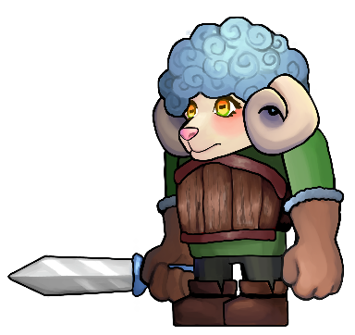 | 찌르기
기사 | Unit_Knight |  | 나무갑옷을 입고 있음 | 검 | Unit_SheepKnight_Sword | 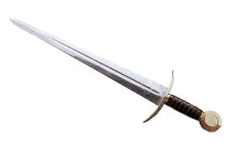 | none | none | none | none | none |  | 검 휘두름
투창병 | Unit_Spearman |  | 천 갑옷을 입고 있음 | 창 | Unit_Spearman_ Spear |  | 창 | Unit_SheepSpearman_ Spear |  | none | none | 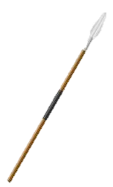 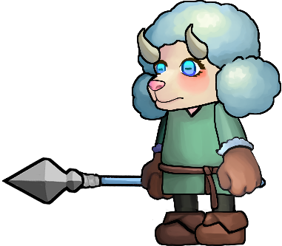 | 창던지기
궁수 | Unit_pArcher |  | 후드를 입고 있음 | 활 | Unit_Archer_Bow |  | 화상 | Unit_SheepArcher_Arrow |  | none | none | 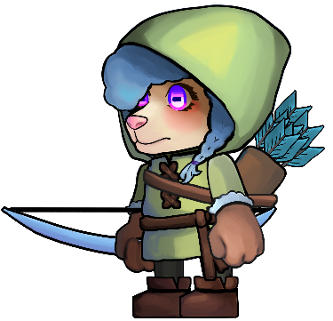 | 화살 1발을 쏨
마법사 | Unit_Wizard | 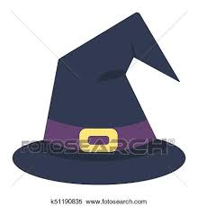 | 마법사 모자를 쓰고 로브를 입고 있음 | 완드 | Unit_Wizard_Wand |  | none | Unit_Wizard_Shockwave |  | Unit_Wizard_Shockwave_Hit |  | 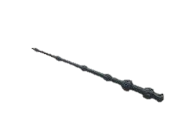 | 쇼크웨이브를 날림

3레벨 외형&무기&투사체&특징
 | 파일 명 | 외형 특징 | 외형 설명 | 사용 무기 | 사용 무기 파일명 | 무기 참고 이미지 | 투사체 이름 | 투사체 파일명 | 투사체 참고 이미지 | 투사체 폭발 파일명 | 투사체 폭발 참고 이미지 | 무기 및 투사체 크기 예시 | 공격 설명
암살자 | Unit_Assassin |  | 후드 망토를 입고 있음 | 대거 | Unit_Assassin_Dagger |  | none | none | none | none | none |  | 찌르기
기사 | Unit_Knight |  | 나무갑옷을 입고 있음 | 검 | Unit_SheepKnight_Sword |  | none | none | none | none | none |  | 검 휘두름
투창병 | Unit_Spearman |  | 천 갑옷을 입고 있음 | 창 | Unit_Spearman_ Spear |  | 창 | Unit_SheepSpearman_ Spear |  | none | none |  | 창던지기
궁수 | Unit_pArcher |  | 후드를 입고 있음 | 활 | Unit_Archer_Bow |  | 화상 | Unit_SheepArcher_Arrow |  | none | none |  | 화살 3발을 쏨
마법사 | Unit_Wizard |  | 모자를 쓰고 로브를 입고 있음 | 완드 | Unit_Wizard_Wand |  | none | Unit_Wizard_Fireball |  | Unit_Wizard_Fireball_Hit | 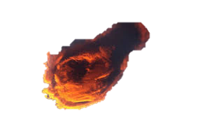  |  | 화염구를 날림

